2017-05-31
no | Issue | Description | Priority | Comment(김예건 사원) | MANGOSLAB
1 | Portrait 모드 설정 | 프린트시 항상 Portrait(세로) 모드로 출력되도록 설정 | A
2 | 메모 불러오기시 메모 안보임 현상 | 메모 저장후 불러오기시 저장된 메모가 하나도 안보이는 현상 종종 발생 | A
3 | 메모 불러오기시 Preview 화면 깨짐 현상 | 메모 저장후 불러오기시 다이얼로그 문구나 화면에 검은 이미지 보이는 현상 발생(저장 타이밍 문제로 보임) | A
4 | 메모 불러오기 위치 조정 | 지정된 장소외에 사용자가 Custom 하게 저장된 공간에서도 메모를 불러올 수 있도록 수정필요 (또는 저장할때 지정된 장소만 저장되고 그곳에서만 항상 불러올 수 있도록 수정필요 -> 논의필요) | A | 재논의가 필요한 부분. 저장장소를 제한하는 방법 또는 파일 보기 위치를 변환하는 방법이 있으나, 저장장소를 제한하는 방법이 빠른 해결이 가능하기에 일단 저장장소를 제한하는 쪽으로 해결. | 저장 버튼 클릭시 File dialog 없이 자동 저장되도록 수정(논의필요) -> 대신 Template 과 Memo 에서 파일이름을 보여주지않아야함
5 | 스크린샷 모드 창 크기 조절 | 스크린샷 캡쳐 모드에서 창 크기 조정이 너무 힘듬 | A | 디자인 이슈가 결합되어있음 | 조정이 쉽게 가능하게끔 영역 조정 필요
6 | 텍스트 출력 이슈 | 텍스트 출력시 화면과 출력물의 위치가 다름 | A |  | 이미지로 출력시 기존 드라이버 대비 화질 개선이 되는지 확인 필요.
7 | 템플릿 사이즈 변경 이슈 | 비율이 맞지않더라도 경고 문구 없이 바로 진행하도록 변경 | B |  | 현재 메모 사이즈에 맞는 템플릿만 보여주도록 수정할 경우 수정 예상 일정 요청(논의필요)
8 | 퀵프린트시 경고 문구 발생 이슈 | 현재 메모 사이즈에 맞지 않는 템플릿 로드후, 화면 캡쳐나 퀵프린트시 경고 문구 발생됨 | B
9 | 설정창 GUI 적용 이슈 | 설정창 GUI 적용 필요(아이콘, 배경색 등) | B
10 | 이미지 위치 조정 | 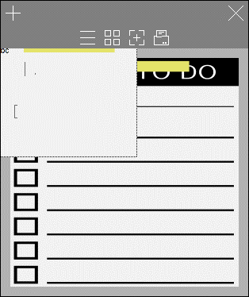 이미지 로드시 마진영역에는 위치하지않도록 조정(이미지 이동시에도 동일). | C | 이미지 이동은 작업에 시간이 많이 소요되므로, 차후 조정. 프린트 시에는 정확하게 나옴 | 수정 예상 일정 요청
11 | Localization | Localization(한국어/영어 번역) 필요 | C
12 | Italic, Underline 등 Text Effect | 단어별로 Text effect 이 적용되도록 수정필요 | C
13 | Code Signing | 인증서 적용 | C | 인증서를 받아야 적용가능. 인스톨러는 .NET까지 포함해 완성됨. | 인스톨러는 드라이버에서 구현예정. 하나의 실행파일(exe)로 구성필요. 인증서는 6/5까지 제공예정
14 | 메모 색상 변경 | 아래 컬러코드 적용 --------------------- Blue : #b6deea Pink : #f7cec9 Yellow : #f7e29a Green : #d3f29b White : #ffffff (or #fafafa) | C
15 | 점착면 투명도 설정 | 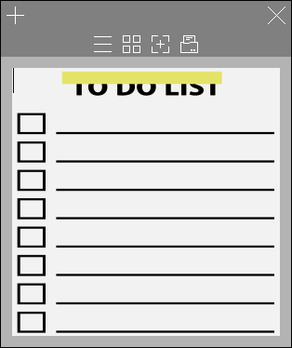 이미지가 가려지지 않도록 점착면의 투명도를 설정 | C |  | 조성호 책임님께 요청
16 | 점착면 위치조정 | 점착면이 사이즈별 정중간으로 위치하도록 조정 | C |  | 최신 버전에서 계속 재현됨
17 | 아이콘 잘림 현상 | 작은 메모사이즈에서 상단 아이콘 잘림현상
18 | 마진 영역 색 변경 | 마진 영역에 색을 메모색과 동일하게 설정(투톤x) | C
19 | Launcher 아이콘 변경 | 앱 아이콘 GUI 적용 필요(상태표시줄 및 바탕화면 아이콘) | C | 일단 개인적으로 아이콘 GUI를 적용하기는 하였으나, 아이콘 이미지를 제공받아야 함. 적용하기만 하면 됨. | 조성호 책임님께 요청

